Общая информация о коллективе
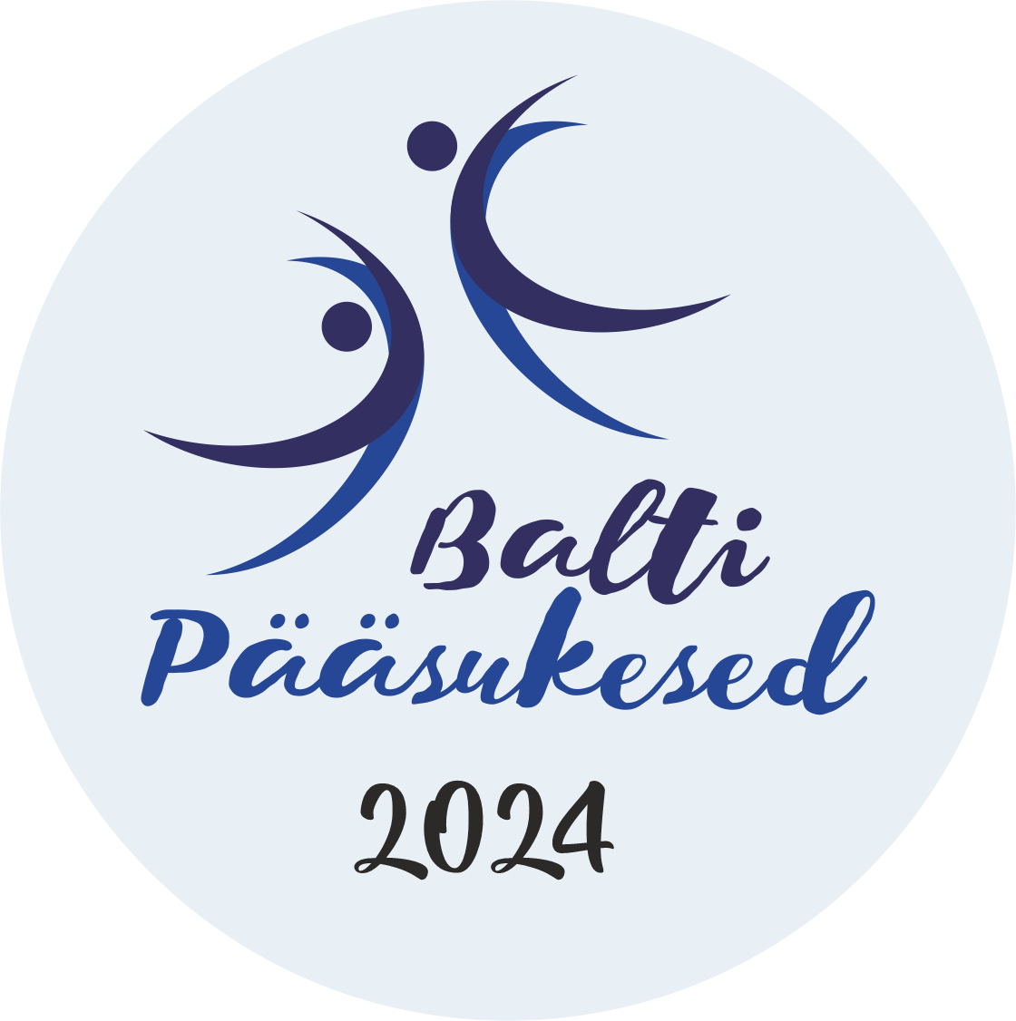
Балтийские Ласточки 2024
24.02.2024
Название коллектива
Имя руководителя
E-mail руководителя
Телефон руководителя
Получатель счета, реквизиты

